关系图
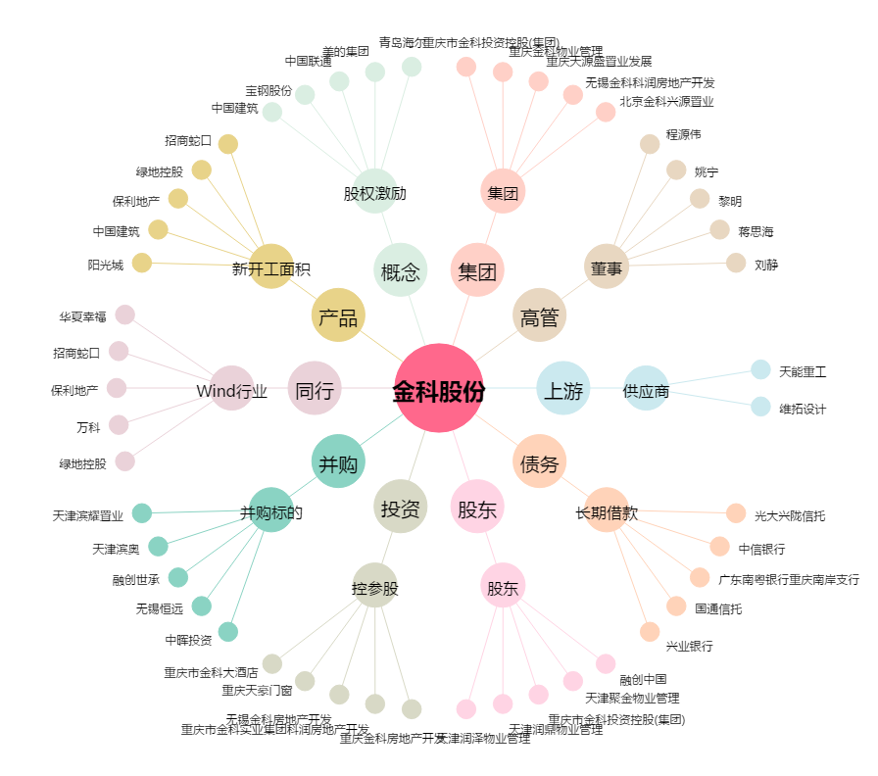
金科股份[000656.SZ] - 关系概览图

